基礎設計
クエスト基礎設計フォーマット
 |  |  |  |  |  | ボスユニット画像
 | 認識合わせ |  |  |  |  |  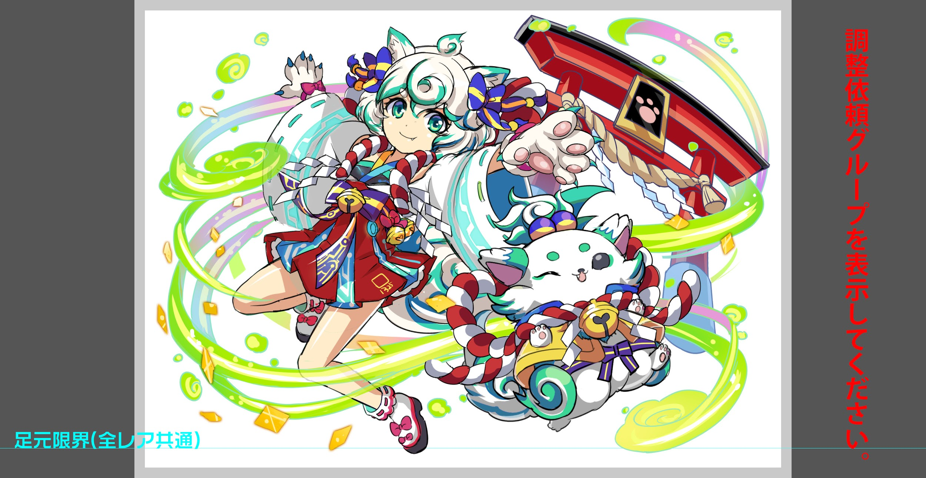

 |  | クエストの位置づけ（プルダウン選択） |  | 超級
 |  | クエストの存在意義 |  | 一番参加率の高い遊び場。初級〜中級者が戦力として新キャラを入手する所。また、上級者にとってはユニットの覚醒素材を手に入れるところ。
 |  | つまり |  | 適度な速度で周回できるようにしましょう

 | 基本情報

 |  | クエスト名 |  | 考案してください。
 |  | クエストカテゴリー | 超ウィザード級 | ー
 |  |  | ウィザード級 | ー
 |  |  | 超絶級 | ー
 |  |  | 超級 | ◯
 |  |  | 上級 | ◯
 |  |  | 中級 | ◯
 |  |  | 初級 | ー
 |  | ボスユニット情報 | ユニットID |  |  | 対抗ユニット画像
 |  |  | ユニット名 | アウリ |  | 対抗ユニット画像１
 |  |  | 属性（プルダウン選択） | 緑
 |  |  | 種族A（プルダウン選択）
 |  |  | 種族B（プルダウン選択）
 |  |  | タイプ（プルダウン選択）
 |  | 対抗ユニット情報 | ユニットID
 |  |  | ユニット名

 |  | ステージ制限 ※超級は必須 | 制限１
 |  |  | 制限２
 |  | ステージギミック | ギミック１
 |  |  | ギミック２
 |  | エネミーギミック | ギミック１ | プロテクト
 |  |  | ギミック２
 |  | キラー対象 | キラー１
 |  |  | キラー２
 |  | 対応できるユニット数
 |  | フロア構成（プルダウン選択）
 |  | 背景画像指定 | ※要デザイナー確認
 |  | クエストの位置付け （運営としての目的） | ・新規ユーザー定着 ・世界観を楽しませる ・ギミックチャレンジ ・上位コンテンツ ・エンドコンテンツ ・・・など | 初の超級プロテクト
 |  | クエストの難易度 | ※ウィザード級だけど、 実際の難易度は？ といった項目です。 | 通常の超級レベル
 |  | ユーザー体験 | 目的 | ほぼアビリティ前提というイメージがついてしまったプロテクトギミックをアビリティがない環境で出す挑戦 基本的はパネル変換で割ったり吸収で処理しつつ攻撃を行う形 ある程度PSがある人であればそんな対策も必要のないレベルにしたい
 |  |  | 要件：優先度最高 | プロテクト対策ユニットは2〜3体が適正（クリアできないわけではない） 対策ユニットとはタップ回数上昇 変換 吸収等 プロテクトの対象は緑パネルがメインとし、他のプロテクトは少なめにしたい
 |  |  | 要件：優先度高
 |  |  | 要件：優先度中
 |  |  | 要件：優先度低
 |  |  | 特殊要件：特命 特定ユニットを 止めるなど。
 |  | 専用セリフ | ユニット１
 |  |  | ユニット２
 |  |  | ユニット３
 |  | ステージギミック早見表 (2016/7/4更新) ※パーティの組み方に影響を与える戦略要素 |  | ウィルス / スリープ / スキルバインド / カウンター / 全体攻撃 / 連続攻撃 / パネル変換禁止 / 爆風軽減 / 時限式ダメージパネル / お邪魔パネル / パネルプロテクト / 暗闇 / {赤・青・黄・緑・ハート}無効 / {赤・青・黄・緑・ハート}ドロップDOWN / タップ数変更 / チェーン数変更 / {ヒューマン / アニマル / マシン / ドラゴン / ゴッド / unknown}キラー / {ヒューマン / アニマル / マシン / ドラゴン / ゴッド / unknown}限定 /

 |  | クリア報酬

 |  | 補足

 | 活躍させたいユニット＝想定パーティ

 |  | ラベル | ユニットID | ユニット名 | 概要コメント・要件定義時の選定理由など | ID | ユニット名 | ドロップラベル | コスト | Level | Skill | HP | attack | heal | HP合計 | ユニットスキル | クラッシュスキル
 |  | S(Level:60) | 402 | 天災の神狼 フェンリル | タップ回数上昇 アニマルキラーによる攻撃役として | 402 | 天災の神狼 フェンリル | PremiumS | 30 | 50 | 3 | 3932 | 3279 | 1174 | 15016 | 3ターン赤属性のパネルタップ回数を1増やす+攻撃力と回復力を大UP | 1体に中ダメージ アニマルに効果大
 |  | S(Level:60) | 841 | 排斥の不死鳥 フェニックス | 赤パネルを吸収 回復役として | 841 | 排斥の不死鳥 フェニックス | Drop2N | 26 | 50 | 3 | 4696 | 1853 | 1100 |  | 赤パネルを吸収してHP大回復+3ターン赤属性の攻撃力特大UP | 1体に中ダメージ アニマルに効果特大
 |  | S(Level:60) | 578 | 穣神従事 ビュグヴィルとベイラ | 緑パネルを吸収 回復役として | 578 | 穣神従事 ビュグヴィルとベイラ | Drop2N | 26 | 50 | 3 | 2539 | 1546 | 2929 |  | HP回復(緑パネルを吸収して効果UP)+3ターン全ユニットの回復力を特大UP | 全体に大ダメージ +HP大回復
 |  | SS(Level:60) | 937 | ナポレオン | 青パネルを吸収 緑赤変換 SCパネル大 | 937 | ナポレオン | PremiumSS | 35 | 50 | 3 | 3849 | 2450 | 1886 |  | 緑パネルを赤パネルに、ランダムで最大1つSCパネル(大)に変換+2ターンの間全ユニットの攻撃力UP(青パネル吸収で効果UP) | 1体に特大ダメージ+ 2ターン全ユニットの回復力小UP

 | フロア構成

 |  | フロア１
 |  | ユニットID | ユニット名 | Speed | 概要・行動パターン
 |  | 59 | マーチ | 1 | 【開幕】緑パネル3個プロテクト 【２ターン目】ランダムで緑パネル変換（3個） 【HP半分】攻撃力UP 【HP半分常時】2回連続攻撃 【HP10％以下】緑パネル5個プロテクト、クリティカル
 |  | 68 | ストール | 2 | 【開幕】セリフ 【常時】2回連続攻撃 【3ターン目】赤パネル1個プロテクト、クリティカル 【HP半分以下常時】ランダムで緑パネル変換（2〜5個）、ダメージ

 |  | フロア２
 |  | ユニットID | ユニット名 | Speed | 概要・行動パターン
 |  | 24 | 天翔のミール | 2 | 【開幕】緑パネル2個プロテクト 【常時】2回連続攻撃 【HP半分】鳥居の剛風（1500ダメージ）
 |  | 24 | 天翔のミール | 2 | 【開幕】緑パネル2個プロテクト 【常時】2回連続攻撃 【HP半分】鳥居の剛風（1500ダメージ）

 |  | フロア３
 |  | ユニットID | ユニット名 | Speed | 概要・行動パターン
 |  | 145 | 魔性妖艶 かぐや | 2 | 【開幕】よく来たのう、主ら（緑パネル5個プロテクト、現在HPの2割ダメージ） 【奇数ターン】緑パネル2個プロテクト、連続ダメージ（1000〜1500程度） 【偶数ターン】ランダムで緑パネル4個変換、ダメージ 【HP半分】おいたが過ぎるようじゃな（赤パネル5個プロテクト、単体ダメージ2000）

 |  | フロア４
 |  | ユニットID | ユニット名 | Speed | 概要・行動パターン
 |  | 1324 | アウリ（1ゲージ目） | 2 | 【開幕】ぼくと遊んでくれるの？（緑パネル5個プロテクト） 【3ターン目まで常時】緑パネル3個プロテクト、ダメージ 【３ターン目】いじわるしすぎちゃった（ランダムで緑パネル5個変換） 【4ターン目以降常時】2連続ダメージ 【4ターン目以降奇数ターン】緑パネル3個プロテクト、ダメージ
 |  | 1325 | アウリ（2ゲージ目） | 1 | 【開幕】ほんきで遊ぼう（緑パネル5個プロテクト、現在HPの3割ダメージ） 【偶数ターン常時】緑パネル1個プロテクト、ダメージ 【3ターン目】とんでけー！（ランダムでパネルを緑パネルに5個変換、連続ダメージ） 【HP半分】いたいのはきらい！（赤パネル3個プロテクト） 【HP半分以降偶数ターン常時】緑パネル4個プロテクト、連続ダメージ

